7658
提 案 書

耐水メモカード（5枚） |  | 参考上代 | ¥140 | 販売価格
 |  | （税別） |  | （税別）
【JAN】 | 4562121889064
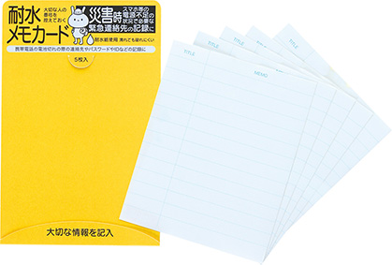 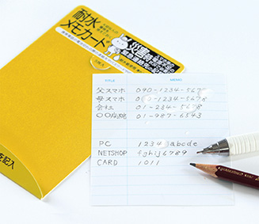 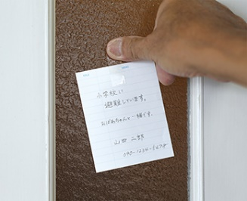 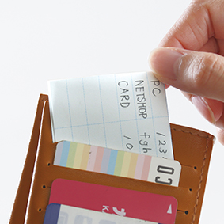 |  |  | 【商品番号】 7658-60 【本体サイズ】 台紙：85×131ｍｍ・メモ：80×100ｍｍ・9ｇ 【パッケージサイズ】 90×1×133ｍｍ・10ｇ 【個装形態】 ポリ袋入 【材質】 炭酸カルシウム・高密度ポリエチレン 【入数】 400 【セット内容】 メモ×5 【商品説明】 耐水性に優れているので、 災害時の伝言やメモに役立ちます。

